Tabelle1
 | Station1 SiloA | Station1 SiloC
2019-08-26 | 104.1 | 97.2
2019-08-27 | 104.4 | 97.4
2019-08-28 | 104.7 | 97.6
2019-08-29 | 105.0 | 97.8
2019-08-30 | 105.2 | 97.9
2019-08-31 | 105.5 | 98.1 | Diff. Zwischen Kali | 2 | 1.3
2019-09-01 | 105.8 | 98.3
2019-09-02 | 106.1 | 98.5 | Anpassung pro Tag | 0.28571428571 | 0.18571428571

simmulation wie das "gleitende Mittel" entstanden sein kann bei Hartinger…. Laut definition ist dies aber kein Gleitendes Mittel! Leider finde ich keine Tabellen mit funktionen :( mit Fabian drüber sprechen, wie man es am besten angeht!
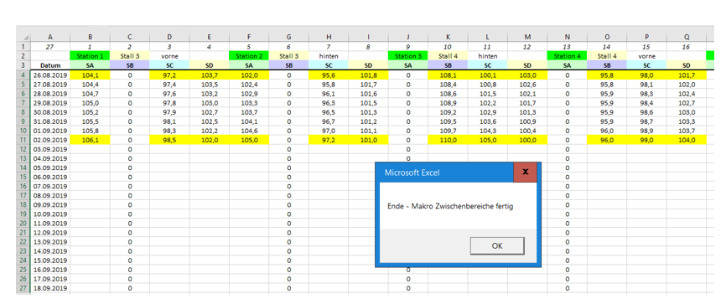

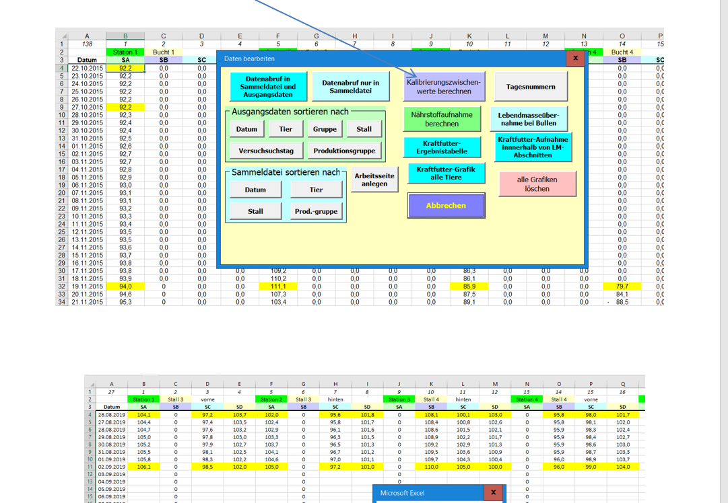

 | Nachtrag 03.06.2024
 | oben ist die "Faktor" Berechnung zur Korrektur der IST KF-Aufnahme

 | Formel: laut Makro zur Korrektur =

 | SummeTierFutteraufnahmeSiloXTag = EinzeltierFutteraufnahmeSiloX + (EinzeltierFutteraufnahmeSiloX * FaktorKFKaliTag / 100)

 | Das ist das einzige was ich aus den Makros sinnvoll rausbekommen hab. Da ich in VBA aber nicht so fit bin, würde ich das gerne noch mal von jemandem bestätigen lassen. Denn hier sind super viele Operationen, die ich nicht im Detail nachverfolgen kann.

